关系图
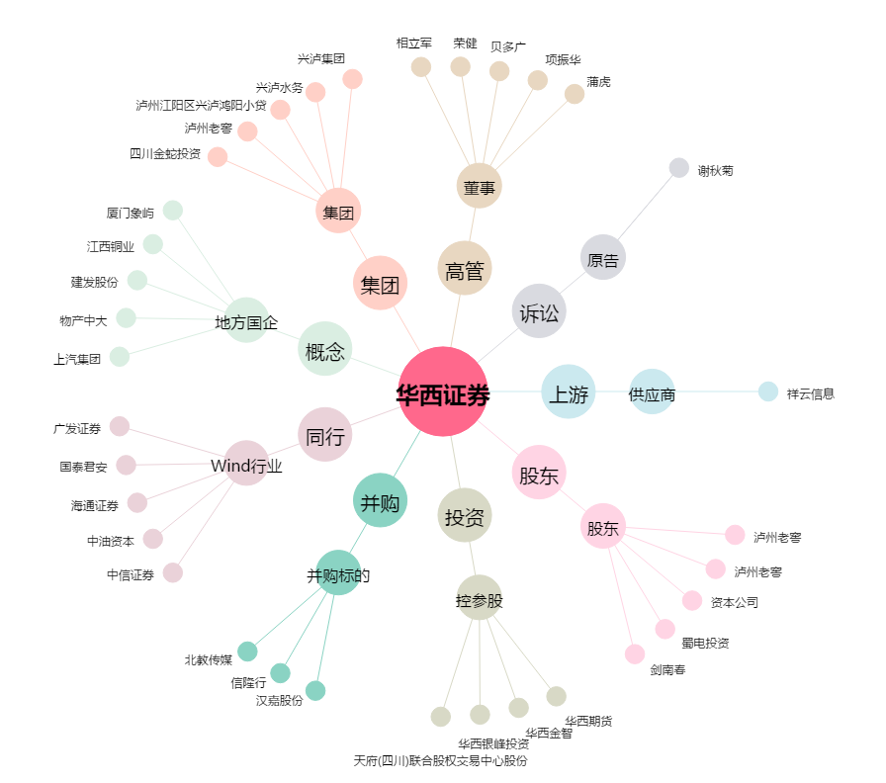
华西证券[002926.SZ] - 关系概览图

